상품제안서
옵타움 향테라피 48회분 페이퍼 인센스&아르테 핸드(향랜덤) [1+1사은품행사] | 상품코드: S44315

 |  |  |  |  |  |  | 02-713-8555 | www.synergygift.co.kr
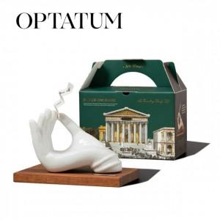 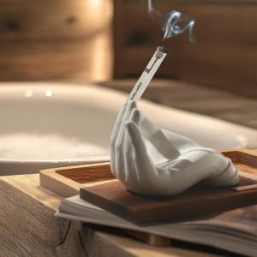 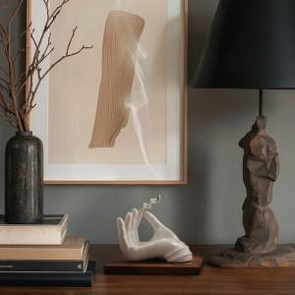

【상세/제작정보】 | <p><span style="font-size: 14pt;">[1+1사은품행사] 옵타움 향테라피 페이퍼 인센스&amp;아르테 핸드 선물세트 </span></p><p><span style="font-size: 14pt;">(리필48회분증정)</span></p>

【인쇄/포장옵션】 | 스티커 / 포장지포장

【공급단가】 | 수량 | 10~ | 30~ | 50~ | 100~ | 500~
*VAT별도 | 단가 | 37,400원 | 35,100원 | 33,900원 | 33,100원 | 31,600원

【상품 URL】 | https://www.synergygift.co.kr:443/src/goods_detail.php?gdno=44315

